İşbank AG
Domain | Sorumlu | 6 | 7 | 8 | 9 | 10 | 11 | 12 | 2016-1 | Toplam
PY | Serhat Değirmenci |  |  | 12 | 12 | 12 | 12 | 12 | 12 | 72
KG | Pınar Bektaş | 2 | 1 | 2 | 2 | 2 | 2 | 2 | 2 | 15
İA | Burcu Ergüven |  | 10 | 5 | 5 | 5 | 5 | 5 | 5 | 40
Test | Hakan İnan |  |  |  |  | 23 | 22 | 23 | 22 | 90
FX | Burak Özmutlu |  |  |  | 22 | 32 | 39 | 50 | 44 | 187
Vizyon | Burak Özmutlu |  |  |  | 14 | 17 | 19 | 21 | 18 | 89 | excluded
Mirsis | Burak Özmutlu |  |  |  |  | 10 | 10 | 10 | 10 | 40 | excluded
 |  |  |  |  |  |  |  |  |  | 404

Notlar
APPC yerine Swift bazlı yapıya geçilecektir. Swift'e çıkmadan sadece SAA içinde mesajlar gidecek, swift'e çıkılsaydı işlem başına 0,20 euro cent extra masraf olacaktı.
P1 trx'de maliyet az, W ekranları kullanılmaya devam edecektir. Süspanda kalan kısımlar için mutabakat işi vardır.
Almanya'dan atm'den para çekilebilmesi durumu için burak'ların ims trx önüne yazılacak servis ile yapılabilmesi değerlendirilmiş olup Onur'un attığı mail ile reddedilmiştir.
Business açısından geriye düşmemek için swift yerine MQ altyapısı kurulması değerlendirilmiş ancak kabul görmemiştir.
Isbank AG’de para çekme yapılırken tibaş imza&foto servisini açacak mı? Yada bu banka için sır mıdır? Mevcut durumda yapılmamaktadır bu nedenle yeni bir kontrol eklenmemesi uygun bulunmuştur.
Bulgaristan-Sofya şubesi yeni sisteme geçmeyeceğinden burasıyla APPC altyapısı devam edecektir. Bu nedenle 1W gibi ekranlar yeniden yazılmayacaktır. Uygulama seviyesinde ayrıştırılacağından sorun olması beklenmemektedir.
Swift yapısı için Fineksus'tan yazılım desteği alınacaktır. Sözleşmenin yanında bir CR gerekebilir. Proje açıldıktan sonra proje planı ile ilgili görüşme yapılacaktır.

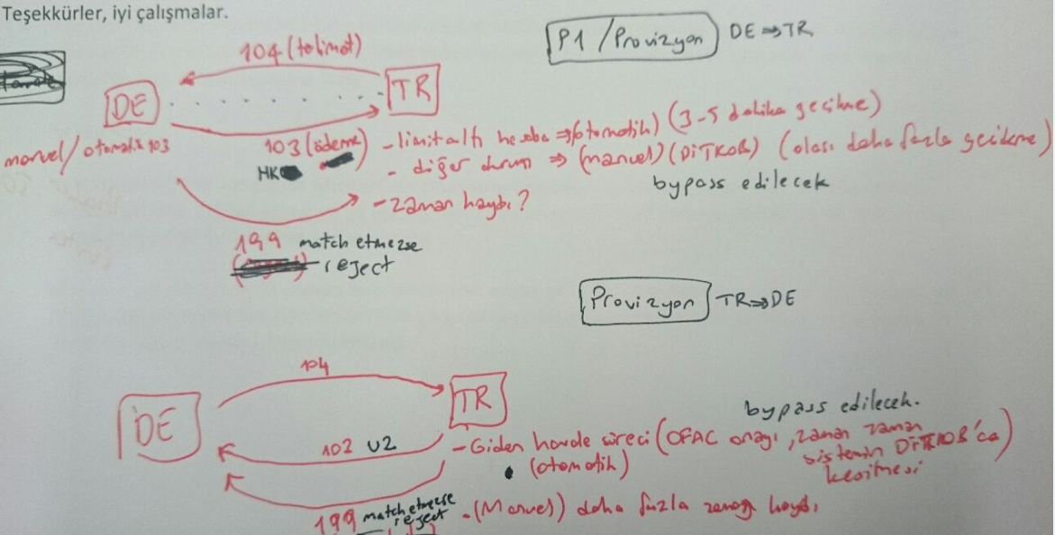
 |  |  |  |  |  |  |  |  |  |  | P1 |  | Almanya'dan türkiye'ye havale
 |  |  |  |  |  |  |  |  |  |  |  |  | Gelen provizyon(Almanya'da onaylanmış ödeme talebi)
 |  |  |  |  |  |  |  |  |  |  |  |  | (1W talep, 2W ödeme)

 |  |  |  |  |  |  |  |  |  |  |  | Giden provizyon(Türkiye'de onaylanmış ödeme talebi)
 |  |  |  |  |  |  |  |  |  |  |  | (7W provizyon onayı)

